TPM
PT.TRIVINDO PRIMA MANDIRI
INTRUKSI KERJA

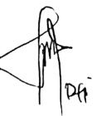
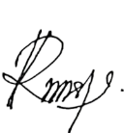
NO. IK : TPM-IK-QC-015 |  |  | SEKSI : QUALITY CONTROL |  |  |  |  |  | ILUSTRASI : |  | Validasi | Disetujui |  | Diperiksa |  |  | Dibuat
TANGGAL : 23 Januari 2024 |  |  | PENANGANAN PART SIMILAR
REVISI : 01
PAGE : 1 From 1 |  |  |  |  |  |  |  |  |  |  | Zahwa | Dwi L |  | Cahya |  |  | Rizki A
 |  |  | 78
NO | URUTAN KERJA |  |  |  | DESCRIPTION |  |  |  |  |  |  | ILUSTRASI GAMBAR
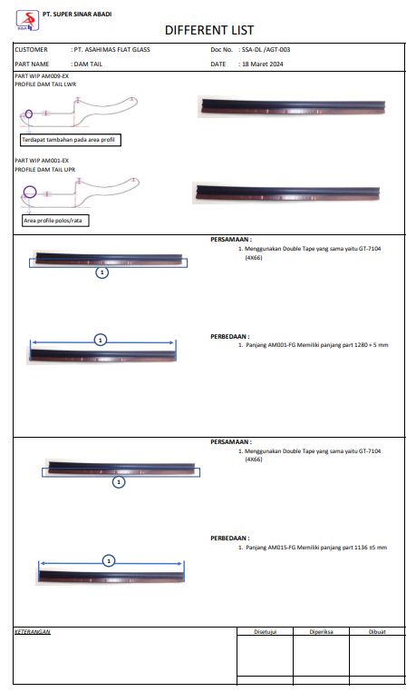
1 |  |  |  |  | - Persiapan proses produksi
MULAI
TIDAK SESUAI
SESUAI?
2 |  |  |  |  | - Leader/supervisor memeriksa kesesuaian persiapan proses produksi termasuk media Different List part sejenis atau mirip

SESUAI
DIFFERENT LIST
3 |  |  |  |  | - Leader mengendalikan part - part sejenis dengan memisahkan tempat dan memberi identitas yang jelas termasuk sterilisasi sisa part yang ada diline produksi type sebelumnya
IDENTITAS PART MIRIP
Q

4 |  |  |  |  | - Leader / Supervisor memberi arahan ke semua operator yang bersangkutan untuk memperhatikan point perbedaan part sesuai dengan media visualisasi part |  |  |  |  |  |  | 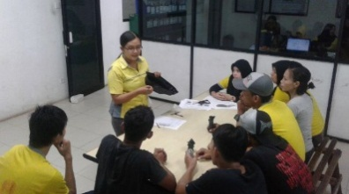
BREAFING OPERATOR

PROSES PRODUKSI
Q
5
 |  |  |  |  | - Operator melakukan proses sesuai SOP dan memperhatikan point -point perbedaan part sejenis yang tertuang dalam media Different list maupun initial/tanda perbedaan part
TIDAK SESUAI
ARAHAN LEADER
SESUAI?
 |  |  |  |  | - Inspector melakukan check sesuai general check point juga melakukan kontrol perbedaan part
6

SESUAI
PACKING
Q
7 |  |  |  |  | - Lakukan packing sesuai standard packing

CHECK INSPECTOR
8 |  |  |  |  | - Pasang label /identifikasi pada packing sesuai model
MULAI

TOTAL CYCLE TIME |  |  |  |  |  |  | HAL PENTING YANG HARUS DIPERHATIKAN
CATATAN PERUBAHAN (REVISI) |  |  |  |  |  |  | S | : Safety |  | Operator harus kerja tuntas tidak boleh ada |  |  | PENGGUNAAN PERLENGKAPAN KESELAMATAN KERJA
NO | TANGGAL | PERUBAHAN (REVISI) | DIUBAH | DIPERIKSA |  | DISETUJUI | Q | : Quality |  | barang sisa yang ada di area proses berpotensi
1 | 16/08/2024 | Instruktdi Kerja Baru | RIZKI | ZAHWA |  | DWI L | C | : Cost |  | part tercampur |  |  |  |  | o | MASKER
2 |  |  |  |  |  |  | D | : Delivery |  |  |  |  |  |  | þ | SEPATU KERJA
3 |  |  |  |  |  |  | M | : Moral |  |  |  |  |  |  | o | SARUNG TANGAN
4 |  |  |  |  |  |  | H | : Health |  |  |  |  |  |  | o | MANSET
5 |  |  |  |  |  |  | E | : Environment |  |  |  |  |  |  | o | KACAMATA

Part mirip (2)
PT. TRIVINDO PRIMA MANDIRI
 |  |  | INSTRUKSI KERJA |  |  |  |  | Nomor Dokumen | : TPM-IK-QC-001
 |  |  |  |  |  |  |  | Departemen | : Quality Control
 |  |  | PENANGANAN PART MIRIP |  |  |  |  | Tangal Terbit | : 16 Agt 2024
 |  |  |  |  |  |  |  | Nomor Revisi | : 00
 |  |  |  |  |  |  |  | Halaman : | : 1 dari 1
No | FLOW PROCESS |  | DESCRIPTION |  |  |  | ILUSTRASI /GAMBAR | PIC | DOKUMENT TERKAIT
MULAI
DIFFERENT LIST
1. |  |  | - Persiapan proses produksi |  |  |  |  | Produksi
Tidak

SESUAI ?
2. |  |  | - Leader/supervisor memeriksa kesesuaian persiapan |  |  |  |  | Produksi | DIFFERENT LIST
 |  |  | proses produksi termasuk media Different List part sejenis |  |  |  |  | QC
 |  |  | atau Mirip
Sesuai
IDENTITAS PART MIRIP
 |  |  |  |  |  |  |  | Leader produksi
3. |  |  | - Leader mengendalikan part - part sejenis dengan
 |  |  | memisahkan tempat dan memberi identitas yang jelas
 |  |  | termasuk sterilisasi sisa part yang ada diline produksi
ARAHAN LEADER
 |  |  | type sebelumnya

BREAFING OPERATOR
4. |  |  | - Leader / Supervisor memberi arahan ke semua operator |  |  |  |  | Leader produksi
 |  |  | yang bersangkutan untuk memperhatikan point perbedaan part |  |  |  |  | QC
 |  |  | sesuai dengan media visualisasi part

PROSES PRODUKSI
5. |  |  | - Operator melakukan proses sesuai SOP dan memperhatikan |  |  |  |  | Operator
 |  |  | point -point perbedaan part sejenis yang tertuang dalam media
 |  |  | Different list maupun initial/tanda perbedaan part
CHECK INSPECTOR
SESUAI ?
Tidak
6.
 |  |  | - Inspector melakukan check sesuai general check point juga |  |  |  |  | QC
 |  |  | melakukan kontrol perbedaan part
Sesuai
PACKING
7. |  |  | - Lakukan packing sesuai standard packing |  |  |  |  | Operator

SELESAI
8. |  |  | - Pasang label /identifikasi pada packing sesuai model |  |  |  |  | Operator

0
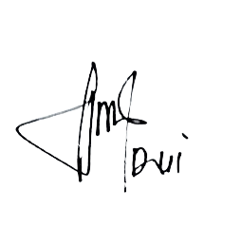
1
Disetujui
Dwi Listiyaningsih
Dibuat
Rizky
REVISION |  | REASON OF REVISION |  | DATE REVISION | SIGN | Cacatan :
 |  | Dokumen di buat |  | 16 agustus 2024 | Rizky | Operator harus kerja tuntas tidak boleh ada barang sisa yang ada di area proses
 |  |  |  |  |  | berpotensi part tercampur
2
3
4
5
6
6

Part mirip
PT SINAR PRIMA PLASTISINDO
 |  |  | INSTRUKSI KERJA |  |  |  |  | Nomor Dokumen | : SPP-IK-QC-001
 |  |  |  |  |  |  |  | Departemen | : Quality Control
 |  |  | PENANGANAN PART MIRIP |  |  |  |  | Tangal Terbit | : 16 Agt 2016
 |  |  |  |  |  |  |  | Nomor Revisi | : 01
 |  |  |  |  |  |  |  | Halaman : | : 1 dari 1
No | FLOW PROCESS |  | DESCRIPTION |  |  |  | ILUSTRASI /GAMBAR | PIC | DOKUMENT TERKAIT
MULAI
OPL PART MIRIP
1. |  |  | - Persiapan proses produksi |  |  |  |  | Produksi
Tidak

SESUAI ?
2. |  |  | - Leader/supervisor memeriksa kesesuaian persiapan |  |  |  |  | Produksi | ONE POINT LESSON
 |  |  | proses produksi termasuk media OPL/ QCP part sejenis |  |  |  |  | QC | (SPP-F-QC-013)
 |  |  | atau Mirip
Sesuai
IDENTITAS PART MIRIP
 |  |  |  |  |  |  |  | Leader produksi
3. |  |  | - Leader mengendalikan part - part sejenis dengan
 |  |  | memisahkan tempat dan memberi identitas yang jelas
 |  |  | termasuk sterilisasi sisa part yang ada diline produksi
ARAHAN LEADER
 |  |  | type sebelumnya

BREAFING OPERATOR
4. |  |  | - Leader / Supervisor memberi arahan ke semua operator |  |  |  |  | Leader produksi
 |  |  | yang bersangkutan untuk memperhatikan point perbedaan part |  |  |  |  | QC
 |  |  | sesuai dengan media visualisasi part

PROSES PRODUKSI
5. |  |  | - Operator melakukan proses sesuai SOP dan memperhatikan |  |  |  |  | Operator
 |  |  | point -point perbedaan part sejenis yang tertuang dalam media
 |  |  | OPL maupun initial/tanda perbedaan part
CHECK INSPECTOR
SESUAI ?
Tidak
6.
 |  |  | - Inspector melakukan check sesuai general check point juga |  |  |  |  | QC
 |  |  | melakukan kontrol perbedaan part
Sesuai
PACKING
7. |  |  | - Lakukan packing sesuai standard packing |  |  |  |  | Operator

SELESAI
8. |  |  | - Pasang label /identifikasi pada packing sesuai model |  |  |  |  | Operator

DIBUAT
ADM
SPV
MENGETAHUI
DIV. HEAD
VALIDATE
DCC
0
1
REVISION |  | REASON OF REVISION |  | DATE REVISION | SIGN | Cacatan :
 |  | Dokumen di buat |  | 01 Juli 2015 | Ira
 |  | Penambahan penyerahan kunci monitoring setting ke QC |  | 16 Agt 2016 | Ira
2
3
4
5
6
6

